Cover
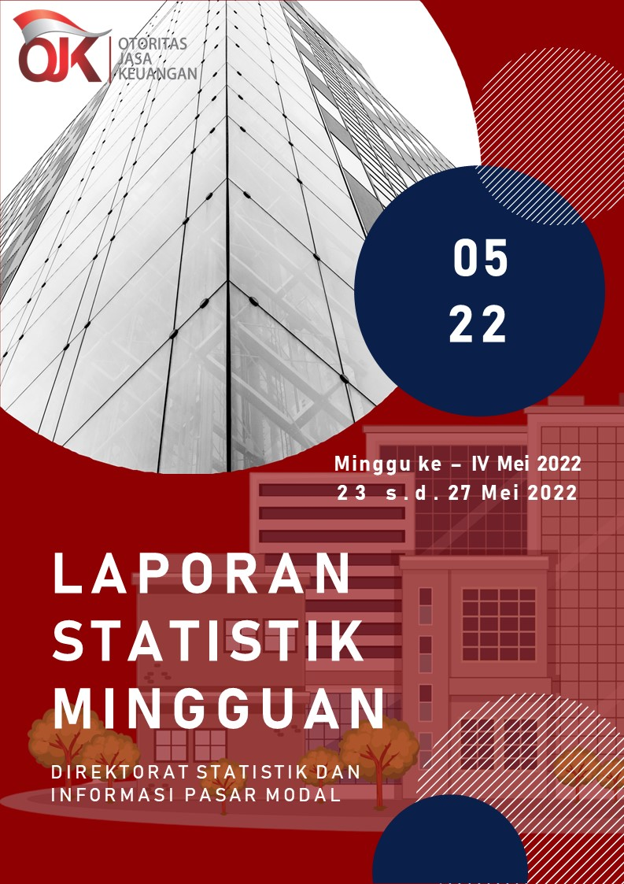

Summary
 |  |  | Statistik Pasar Modal 2022



DATA SUMMARY

 | 2021 | 2022
SAHAM
Indeks Harga Saham Gabungan | 6,581.48 | 7,026.26
Total Perusahaan Tercatat* | 766 | 787
Perusahaan new listing | 54 | 21
Perusahaan Delisted | 1 | -
Kapitalisasi Pasar Saham IHSG (Rp Triliun) | 8,252.41 | 9,254.41
Kapitalisasi Pasar (Miliar US$)** | 578.51 | 631.92
Volume Transaksi (MilIar Saham) | 5,096.45 | 2,153.73
Nilai Perdagangan (Rp Triliun) | 3,302.93 | 1,468.94
Frekuensi Transaksi (ribu kali) | 319,821.16 | 133,261.11
Jumlah Hari Bursa | 247 | 93
Rata-rata Perdagangan Harian***:
Volume (juta saham) | 22,544.14 | 24,750.92
Nilai (Rp Miliar) | 13,431.27 | 15,841.71
Frekuensi (ribu kali) | 1,317.47 | 1,462.96
OBLIGASI DAN SUKUK
Total Outstanding (Rp Triliun) | 4,955.98 | 5,243.54
Obligasi dan Sukuk Pemerintah | 4,521.98 | 4,781.98
Obligasi Korporasi, Sukuk, dan EBA | 434.00 | 461.56
Total Outstanding (USD Million) | 347.50 | 253.49
Obligasi dan Sukuk Pemerintah | 300.00 | 205.99
Obligasi Korporasi, Sukuk, dan EBA | 47.50 | 47.50
EMISI
Saham (Rp Triliun) | 258.94 | 29.71
IPO Saham | 61.66 | 17.73
PUT | 197.27 | 11.98
Obligasi dan Sukuk (Rp Triliun) | 910.98 | 341.01
Pemerintah
Obligasi dan Sukuk Pemerintah | 806.63 | 277.71
Korporasi
Obligasi Korporasi | 92.41 | 57.12
Sukuk Korporasi | 11.94 | 6.18
JUMLAH PENAWARAN UMUM
Jumlah IPO Saham | 53 | 19
Jumlah PUT | 45 | 10

* Tidak termasuk saham preferen dan saham seri B (3 saham)
** Kurs BI tanggal 27 Mei 2022 Rp 14,645
*** Semua papan dan pasar saham termasuk juga Right, Warrant, dan Reksa Dana KIK

 |  |  | Hal i

